Лист 1
Прайс-лист
МИР ПРЯЖИ

В валюте: руб. (курс 1).
Цены указаны на 07.08.2020

№ | Номенклатура/ Характеристика номенклатуры | Описание | Изображение | Артикул | Цена | Ед. | Остаток | Ссылка на сайт
 | Бубенчик "Астра" Радуга 12мм, 5шт/уп | Бубенчик "Астра" Радуга 12мм, 5шт/уп | 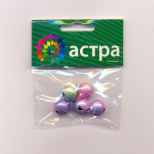 | 7704234 | 79.05 |  |  | Изображение
 | Бубенчик "Астра" Радуга 12мм, 5шт/уп |  |  |  | 79.05 | упак | 1 | Изображение
 | Бубенчик декоративный мет. "Лампочка" (5шт/уп.) | Бубенчик декоративный мет. "Лампочка" (5шт/уп.) | 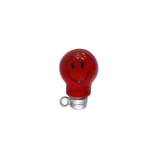 | 7706208 | 187.02 |  |  | Изображение
 | Бубенчик декоративный мет. "Лампочка" (5шт/уп.) |  |  |  | 187.02 | упак | 19 | Изображение
 | Бубенчик декоративный мет. "Сова" 20мм. (5шт/уп.) | Бубенчик декоративный мет. "Сова" 20мм. (5шт/уп.) | 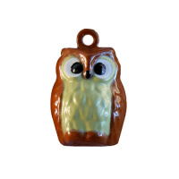 | 7704250 | 186.98 |  |  | Изображение
 | Бубенчик декоративный мет. "Сова" 20мм. (5шт/уп.) |  |  |  | 186.98 | упак | 1 | Изображение
 | Бубенчик декоративный мет. "Хеллоуин" (5шт/уп.) | Бубенчик декоративный мет. "Хеллоуин" (5шт/уп.) | 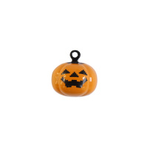 | 7706213 | 186.98 |  |  | Изображение
 | Бубенчик декоративный мет. "Хеллоуин" (5шт/уп.) |  |  |  | 186.98 | упак | 13 | Изображение
 | Бубенчики разноцветные "Астра" BEL0077, d=12 мм, 20 шт | Бубенчики разноцветные "Астра" BEL0077, d=12 мм, 20 шт | 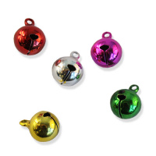 | 7704245 | 102.76 |  |  | Изображение
 | Бубенчики разноцветные "Астра" BEL0077, d=12 мм, 20 шт |  |  |  | 102.76 | упак | 20 | Изображение
 | Бубенчики разноцветные "Астра" BEL0086, d=10 мм, 50 шт | Бубенчики разноцветные "Астра" BEL0086, d=10 мм, 50 шт | 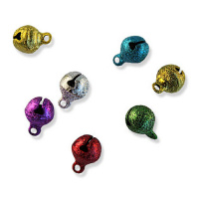 | 7704239 | 146.32 |  |  | Изображение
 | Бубенчики разноцветные "Астра" BEL0086, d=10 мм, 50 шт |  |  |  | 146.32 | упак | 3 | Изображение
 | Набор декоративных подвесок АСТРА КРЕАТИВ 15TF168 'Морская тема', 6 шт./упак. | Набор декоративных подвесок АСТРА КРЕАТИВ 15TF168 'Морская тема', 6 шт./упак. | 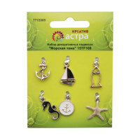 | 7715305 | 80.59 |  |  | Изображение
 | Набор декоративных подвесок АСТРА КРЕАТИВ 15TF168 'Морская тема', 6 шт./упак. |  |  |  | 80.59 | упак | 1 | Изображение
 | Набор декоративных подвесок АСТРА КРЕАТИВ ARS2052, 3 шт./упак. | Набор декоративных подвесок АСТРА КРЕАТИВ ARS2052, 3 шт./упак. | 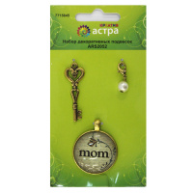 | 7715645 | 82.12 |  |  | Изображение
 | Набор декоративных подвесок АСТРА КРЕАТИВ ARS2052, 3 шт./упак. |  |  |  | 82.12 | упак | 20 | Изображение
 | Набор декоративных украшений ScrapBerry's 'Птицы', 4*4 см, упак./8 шт. | Набор декоративных украшений ScrapBerry's 'Птицы', 4*4 см, упак./8 шт. | 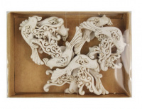 | 7714777 | 93.00 |  |  | Изображение
 | Набор декоративных украшений ScrapBerry's 'Птицы', 4*4 см, упак./8 шт. |  |  |  | 93.00 | упак | 5 | Изображение
 | Объемные фигурки "Астра" Бабочка желто/оранжевая 6 шт.LR15-4605 | Объемные фигурки "Астра" Бабочка желто/оранжевая 6 шт.LR15-4605 | 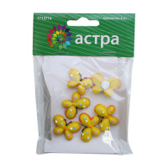 | 7713774 | 59.08 |  |  | Изображение
 | Объемные фигурки "Астра" Бабочка желто/оранжевая 6 шт.LR15-4605 |  |  |  | 59.08 | шт | 5 | Изображение
 | Объемные фигурки "Астра" Вишня 6 шт.LR15-4629 | Объемные фигурки "Астра" Вишня 6 шт.LR15-4629 | 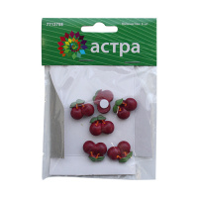 | 7713798 | 62.08 |  |  | Изображение
 | Объемные фигурки "Астра" Вишня 6 шт.LR15-4629 |  |  |  | 62.08 | шт | 13 | Изображение
 | Объемные фигурки "Астра" Зонтик 4 шт.LR15-4609 | Объемные фигурки "Астра" Зонтик 4 шт.LR15-4609 | 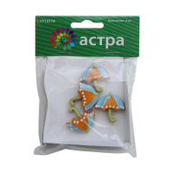 | 7713778 | 53.09 |  |  | Изображение
 | Объемные фигурки "Астра" Зонтик 4 шт.LR15-4609 |  |  |  | 53.09 | шт | 5 | Изображение
 | Объемные фигурки "Астра" Клубника 4 шт.LR15-4610 | Объемные фигурки "Астра" Клубника 4 шт.LR15-4610 | 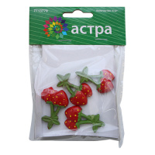 | 7713779 | 53.22 |  |  | Изображение
 | Объемные фигурки "Астра" Клубника 4 шт.LR15-4610 |  |  |  | 53.22 | шт | 16 | Изображение
 | Объемные фигурки "Астра" Клубника в очках 6 шт.LR15-4611 | Объемные фигурки "Астра" Клубника в очках 6 шт.LR15-4611 | 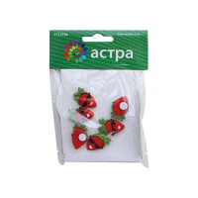 | 7713780 | 61.94 |  |  | Изображение
 | Объемные фигурки "Астра" Клубника в очках 6 шт.LR15-4611 |  |  |  | 61.94 | шт | 12 | Изображение
 | Объемные фигурки "Астра" Обезьянки 4 шт.LR12B-K026 | Объемные фигурки "Астра" Обезьянки 4 шт.LR12B-K026 | 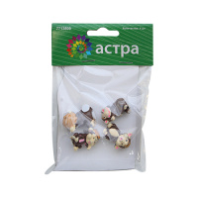 | 7713800 | 61.94 |  |  | Изображение
 | Объемные фигурки "Астра" Обезьянки 4 шт.LR12B-K026 |  |  |  | 61.94 | шт | 12 | Изображение
 | Объемные фигурки "Астра" Пирожное 6 шт.LR15-4604 | Объемные фигурки "Астра" Пирожное 6 шт.LR15-4604 | 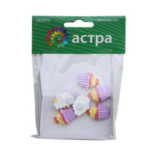 | 7713773 | 61.94 |  |  | Изображение
 | Объемные фигурки "Астра" Пирожное 6 шт.LR15-4604 |  |  |  | 61.94 | шт | 4 | Изображение
 | Объемные фигурки "Астра" Роза 4 шт.LR15-4614 | Объемные фигурки "Астра" Роза 4 шт.LR15-4614 | 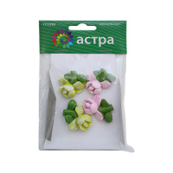 | 7713783 | 53.09 |  |  | Изображение
 | Объемные фигурки "Астра" Роза 4 шт.LR15-4614 |  |  |  | 53.09 | шт | 8 | Изображение
 | Объемные фигурки "Астра" Рыбка 6 шт.LR15-4589 | Объемные фигурки "Астра" Рыбка 6 шт.LR15-4589 | 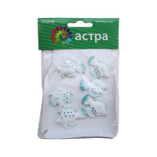 | 7713758 | 62.08 |  |  | Изображение
 | Объемные фигурки "Астра" Рыбка 6 шт.LR15-4589 |  |  |  | 62.08 | шт | 15 | Изображение
 | Объемные фигурки "Астра" Цветок бело-голуб. 4 шт.LR15-4618 | Объемные фигурки "Астра" Цветок бело-голуб. 4 шт.LR15-4618 | 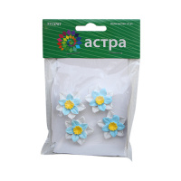 | 7713787 | 50.64 |  |  | Изображение
 | Объемные фигурки "Астра" Цветок бело-голуб. 4 шт.LR15-4618 |  |  |  | 50.64 | шт | 17 | Изображение
 | Пайетки АСТРА 7700478-10 листочки 13х25мм 10г (10 св.-зелёный) | Пайетки АСТРА 7700478-10 листочки 13х25мм 10г (10 св.-зелёный) | 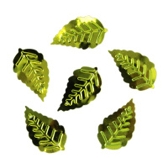 | 7700478-10 | 19.00 |  |  | Изображение
 | Пайетки АСТРА 7700478-10 листочки 13х25мм 10г (10 св.-зелёный) |  |  |  | 19.00 | шт | 40 | Изображение
 | Пайетки АСТРА 7700472-00109, граненые 6 мм, 10 г, черный матовый | Пайетки АСТРА 7700472-00109, граненые 6 мм, 10 г, черный матовый | 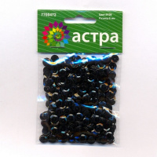 | 7700472-00109 | 19.00 |  |  | Изображение
 | Пайетки АСТРА 7700472-00109, граненые 6 мм, 10 г, черный матовый |  |  |  | 19.00 | шт | 10 | Изображение
 | Пайетки АСТРА 7700475 цветочки 16мм, 10г, цвет (14 коричневый) | Пайетки АСТРА 7700475 цветочки 16мм, 10г, цвет (14 коричневый) | 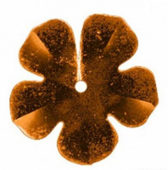 | 7700475 | 16.74 |  |  | Изображение
 | Пайетки АСТРА 7700475 цветочки 16мм, 10г, цвет (14 коричневый) |  |  |  | 16.74 | шт | 10 | Изображение
 | Пайетки АСТРА 7700475 цветочки 16мм, 10г, цвет (748 графит), шт | Пайетки АСТРА 7700475 цветочки 16мм, 10г, цвет (748 графит), шт | 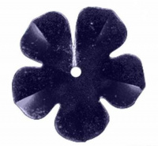 | 7700475 | 16.47 |  |  | Изображение
 | Пайетки АСТРА 7700475 цветочки 16мм, 10г, цвет (748 графит), шт |  |  |  | 16.47 | шт | 10 | Изображение
 | Пайетки АСТРА 7700476 Снежинки, 13 мм., 10упак* 10г. | Пайетки АСТРА 7700476 Снежинки, 13 мм., 10упак* 10г. | 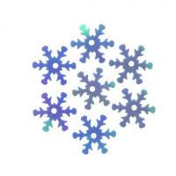 | 7721051 | 252.20 |  |  | Изображение
 | Пайетки АСТРА 7700476 Снежинки, 13 мм., 10упак* 10г. |  |  |  | 252.20 | упак | 1.8 | Изображение
 | Пайетки АСТРА 7700477-А50 звездочки 20мм, упак.100г, цвет: черный голограмма | Пайетки АСТРА 7700477-А50 звездочки 20мм, упак.100г, цвет: черный голограмма |  | 7700477-А50 | 19.00 |  |  | Изображение
 | Пайетки АСТРА 7700477-А50 звездочки 20мм, упак.100г, цвет: черный голограмма |  |  |  | 19.00 | шт | 40 | Изображение
 | Пайетки АСТРА 7700478-50104 листочки 13х25мм, 10 г, зеленый голограмма | Пайетки АСТРА 7700478-50104 листочки 13х25мм, 10 г, зеленый голограмма | 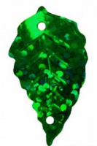 | 7700478-50104 | 19.00 |  |  | Изображение
 | Пайетки АСТРА 7700478-50104 листочки 13х25мм, 10 г, зеленый голограмма |  |  |  | 19.00 | шт | 70 | Изображение
 | Пайетки АСТРА 7700478-50105 листочки 13х25мм, 10г, цвет: св.-зеленый голограмма) | Пайетки АСТРА 7700478-50105 листочки 13х25мм, 10г, цвет: св.-зеленый голограмма) | 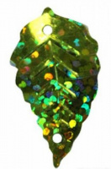 | 7700478-50105 | 21.18 |  |  | Изображение
 | Пайетки АСТРА 7700478-50105 листочки 13х25мм, 10г, цвет: св.-зеленый голограмма) |  |  |  | 21.18 | шт | 20 | Изображение
 | Пайетки АСТРА 7700478-50112 листочки 13х25мм, 10г, цвет: серебро голограмма | Пайетки АСТРА 7700478-50112 листочки 13х25мм, 10г, цвет: серебро голограмма | 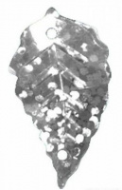 | 7700478-50112 | 19.00 |  |  | Изображение
 | Пайетки АСТРА 7700478-50112 листочки 13х25мм, 10г, цвет: серебро голограмма |  |  |  | 19.00 | шт | 50 | Изображение
 | Пайетки АСТРА 7700478-А20 листочки 13х25мм, 10г, цвет: золото голограмма | Пайетки АСТРА 7700478-А20 листочки 13х25мм, 10г, цвет: золото голограмма | 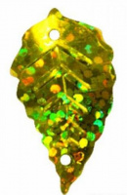 | 7700478-А20 | 21.00 |  |  | Изображение
 | Пайетки АСТРА 7700478-А20 листочки 13х25мм, 10г, цвет: золото голограмма |  |  |  | 21.00 | шт | 50 | Изображение
 | Пайетки АСТРА 7700478-А50 листочки 13х25мм, 10г, цвет: черный голограмма | Пайетки АСТРА 7700478-А50 листочки 13х25мм, 10г, цвет: черный голограмма | 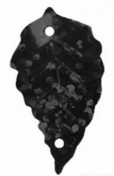 | 7700478-А50 | 21.00 |  |  | Изображение
 | Пайетки АСТРА 7700478-А50 листочки 13х25мм, 10г, цвет: черный голограмма |  |  |  | 21.00 | шт | 30 | Изображение
 | Пайетки АСТРА листочки 13х25мм, 7700478-10г (4 зеленый) | Пайетки АСТРА листочки 13х25мм, 7700478-10г (4 зеленый) | 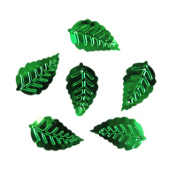 | 7700478-4 | 21.00 |  |  | Изображение
 | Пайетки АСТРА листочки 13х25мм, 7700478-10г (4 зеленый) |  |  |  | 21.00 | шт | 80 | Изображение
 | Помпоны "АСТРА" 7708686, 18мм, уп.-25шт., цвет 12 св.розовый | Помпоны "АСТРА" 7708686, 18мм, уп.-25шт., цвет 12 св.розовый |  | 7708686 | 17.23 |  |  | Изображение
 | Помпоны "АСТРА" 7708686, 18мм, уп.-25шт., цвет 12 св.розовый |  |  |  | 17.23 | упак | 37 | Изображение
 | Помпоны "АСТРА" 7708686, 18мм, уп.-25шт., цвет 19 кремовый | Помпоны "АСТРА" 7708686, 18мм, уп.-25шт., цвет 19 кремовый | 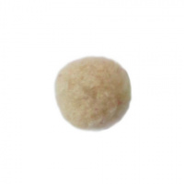 | 7708686 | 17.23 |  |  | Изображение
 | Помпоны "АСТРА" 7708686, 18мм, уп.-25шт., цвет 19 кремовый |  |  |  | 17.23 | упак | 45 | Изображение
 | Помпоны "АСТРА" 7708686, 18мм, уп.-25шт., цвет 2 розовый | Помпоны "АСТРА" 7708686, 18мм, уп.-25шт., цвет 2 розовый | 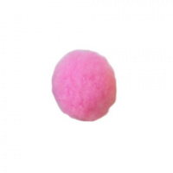 | 7708686 | 17.23 |  |  | Изображение
 | Помпоны "АСТРА" 7708686, 18мм, уп.-25шт., цвет 2 розовый |  |  |  | 17.23 | упак | 2 | Изображение
 | Помпоны "АСТРА" 7708686, 18мм, уп.-25шт., цвет 23 кофейный | Помпоны "АСТРА" 7708686, 18мм, уп.-25шт., цвет 23 кофейный | 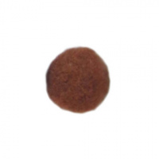 | 7708686 | 17.23 |  |  | Изображение
 | Помпоны "АСТРА" 7708686, 18мм, уп.-25шт., цвет 23 кофейный |  |  |  | 17.23 | упак | 51 | Изображение
 | Помпоны "АСТРА" 7708687, 25мм, уп.-25шт., цвет 1 тем.зеленый | Помпоны "АСТРА" 7708687, 25мм, уп.-25шт., цвет 1 тем.зеленый | 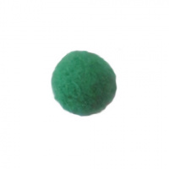 | 7708687 | 25.11 |  |  | Изображение
 | Помпоны "АСТРА" 7708687, 25мм, уп.-25шт., цвет 1 тем.зеленый |  |  |  | 25.11 | упак | 41 | Изображение
 | Помпоны "АСТРА" 7708687, 25мм, уп.-25шт., цвет 12 св.розовый | Помпоны "АСТРА" 7708687, 25мм, уп.-25шт., цвет 12 св.розовый |  | 7708687 | 25.11 |  |  | Изображение
 | Помпоны "АСТРА" 7708687, 25мм, уп.-25шт., цвет 12 св.розовый |  |  |  | 25.11 | упак | 77 | Изображение
 | Помпоны "АСТРА" 7708687, 25мм, уп.-25шт., цвет 19 кремовый | Помпоны "АСТРА" 7708687, 25мм, уп.-25шт., цвет 19 кремовый |  | 7708687 | 25.11 |  |  | Изображение
 | Помпоны "АСТРА" 7708687, 25мм, уп.-25шт., цвет 19 кремовый |  |  |  | 25.11 | упак | 116 | Изображение
 | Помпоны "АСТРА" 7708687, 25мм, уп.-25шт., цвет 2 розовый | Помпоны "АСТРА" 7708687, 25мм, уп.-25шт., цвет 2 розовый |  | 7708687 | 25.11 |  |  | Изображение
 | Помпоны "АСТРА" 7708687, 25мм, уп.-25шт., цвет 2 розовый |  |  |  | 25.11 | упак | 54 | Изображение
 | Помпоны "АСТРА" 7708687, 25мм, уп.-25шт., цвет 21 алый | Помпоны "АСТРА" 7708687, 25мм, уп.-25шт., цвет 21 алый | 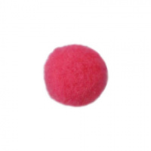 | 7708687 | 25.11 |  |  | Изображение
 | Помпоны "АСТРА" 7708687, 25мм, уп.-25шт., цвет 21 алый |  |  |  | 25.11 | упак | 51 | Изображение
 | Помпоны "АСТРА" 7708687, 25мм, уп.-25шт., цвет 22 синий | Помпоны "АСТРА" 7708687, 25мм, уп.-25шт., цвет 22 синий |  | 7708687 | 25.11 |  |  | Изображение
 | Помпоны "АСТРА" 7708687, 25мм, уп.-25шт., цвет 22 синий |  |  |  | 25.11 | упак | 15 | Изображение
 | Помпоны "АСТРА" 7708687, 25мм, уп.-25шт., цвет 23 кофейный | Помпоны "АСТРА" 7708687, 25мм, уп.-25шт., цвет 23 кофейный |  | 7708687 | 25.11 |  |  | Изображение
 | Помпоны "АСТРА" 7708687, 25мм, уп.-25шт., цвет 23 кофейный |  |  |  | 25.11 | упак | 130 | Изображение
 | Помпоны "АСТРА" 7708687, 25мм, уп.-25шт., цвет 27 черный | Помпоны "АСТРА" 7708687, 25мм, уп.-25шт., цвет 27 черный |  | 7708687 | 25.11 |  |  | Изображение
 | Помпоны "АСТРА" 7708687, 25мм, уп.-25шт., цвет 27 черный |  |  |  | 25.11 | упак | 15 | Изображение
 | Помпоны "АСТРА" 7708687, 25мм, уп.-25шт., цвет 3 желтый | Помпоны "АСТРА" 7708687, 25мм, уп.-25шт., цвет 3 желтый | 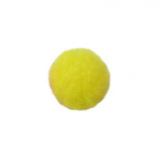 | 7708687 | 25.11 |  |  | Изображение
 | Помпоны "АСТРА" 7708687, 25мм, уп.-25шт., цвет 3 желтый |  |  |  | 25.11 | упак | 1 | Изображение
 | Помпоны "АСТРА" 7708687, 25мм, уп.-25шт., цвет 5 красный | Помпоны "АСТРА" 7708687, 25мм, уп.-25шт., цвет 5 красный | 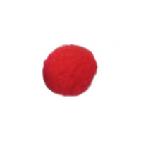 | 7708687 | 25.11 |  |  | Изображение
 | Помпоны "АСТРА" 7708687, 25мм, уп.-25шт., цвет 5 красный |  |  |  | 25.11 | упак | 5 | Изображение
 | Помпоны "АСТРА" 7708687, 25мм, уп.-25шт., цвет 7 фиолетовый | Помпоны "АСТРА" 7708687, 25мм, уп.-25шт., цвет 7 фиолетовый | 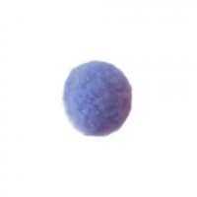 | 7708687 | 25.11 |  |  | Изображение
 | Помпоны "АСТРА" 7708687, 25мм, уп.-25шт., цвет 7 фиолетовый |  |  |  | 25.11 | упак | 52 | Изображение
 | Помпоны "АСТРА" 7708687, 25мм, уп.-25шт., цвет 8 оранжевый | Помпоны "АСТРА" 7708687, 25мм, уп.-25шт., цвет 8 оранжевый | 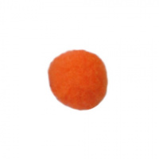 | 7708687 | 25.11 |  |  | Изображение
 | Помпоны "АСТРА" 7708687, 25мм, уп.-25шт., цвет 8 оранжевый |  |  |  | 25.11 | упак | 51 | Изображение
 | Помпоны "АСТРА" 7708687, 25мм, уп.-25шт., цвет 9 св.зеленый | Помпоны "АСТРА" 7708687, 25мм, уп.-25шт., цвет 9 св.зеленый | 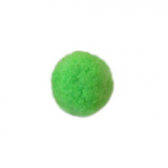 | 7708687 | 25.11 |  |  | Изображение
 | Помпоны "АСТРА" 7708687, 25мм, уп.-25шт., цвет 9 св.зеленый |  |  |  | 25.11 | упак | 1 | Изображение
 | Помпоны "АСТРА" 7708688, 38мм, уп.-20шт., цвет 1 тем.зеленый | Помпоны "АСТРА" 7708688, 38мм, уп.-20шт., цвет 1 тем.зеленый | 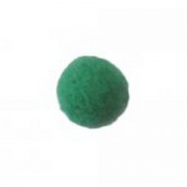 | 7708688 | 41.25 |  |  | Изображение
 | Помпоны "АСТРА" 7708688, 38мм, уп.-20шт., цвет 1 тем.зеленый |  |  |  | 41.25 | упак | 3 | Изображение
 | Помпоны "АСТРА" 7708688, 38мм, уп.-20шт., цвет 12 св.розовый | Помпоны "АСТРА" 7708688, 38мм, уп.-20шт., цвет 12 св.розовый |  | 7708688 | 41.25 |  |  | Изображение
 | Помпоны "АСТРА" 7708688, 38мм, уп.-20шт., цвет 12 св.розовый |  |  |  | 41.25 | упак | 42 | Изображение
 | Помпоны "АСТРА" 7708688, 38мм, уп.-20шт., цвет 19 кремовый | Помпоны "АСТРА" 7708688, 38мм, уп.-20шт., цвет 19 кремовый |  | 7708688 | 41.25 |  |  | Изображение
 | Помпоны "АСТРА" 7708688, 38мм, уп.-20шт., цвет 19 кремовый |  |  |  | 41.25 | упак | 96 | Изображение
 | Помпоны "АСТРА" 7708688, 38мм, уп.-20шт., цвет 2 розовый | Помпоны "АСТРА" 7708688, 38мм, уп.-20шт., цвет 2 розовый |  | 7708688 | 41.25 |  |  | Изображение
 | Помпоны "АСТРА" 7708688, 38мм, уп.-20шт., цвет 2 розовый |  |  |  | 41.25 | упак | 67 | Изображение
 | Помпоны "АСТРА" 7708688, 38мм, уп.-20шт., цвет 21 алый | Помпоны "АСТРА" 7708688, 38мм, уп.-20шт., цвет 21 алый |  | 7708688 | 41.25 |  |  | Изображение
 | Помпоны "АСТРА" 7708688, 38мм, уп.-20шт., цвет 21 алый |  |  |  | 41.25 | упак | 90 | Изображение
 | Помпоны "АСТРА" 7708688, 38мм, уп.-20шт., цвет 22 синий | Помпоны "АСТРА" 7708688, 38мм, уп.-20шт., цвет 22 синий |  | 7708688 | 41.25 |  |  | Изображение
 | Помпоны "АСТРА" 7708688, 38мм, уп.-20шт., цвет 22 синий |  |  |  | 41.25 | упак | 70 | Изображение
 | Помпоны "АСТРА" 7708688, 38мм, уп.-20шт., цвет 23 кофейный | Помпоны "АСТРА" 7708688, 38мм, уп.-20шт., цвет 23 кофейный |  | 7708688 | 41.25 |  |  | Изображение
 | Помпоны "АСТРА" 7708688, 38мм, уп.-20шт., цвет 23 кофейный |  |  |  | 41.25 | упак | 64 | Изображение
 | Помпоны "АСТРА" 7708688, 38мм, уп.-20шт., цвет 27 черный | Помпоны "АСТРА" 7708688, 38мм, уп.-20шт., цвет 27 черный |  | 7708688 | 41.25 |  |  | Изображение
 | Помпоны "АСТРА" 7708688, 38мм, уп.-20шт., цвет 27 черный |  |  |  | 41.25 | упак | 97 | Изображение
 | Помпоны "АСТРА" 7708688, 38мм, уп.-20шт., цвет 29 желтый | Помпоны "АСТРА" 7708688, 38мм, уп.-20шт., цвет 29 желтый | 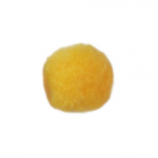 | 7708688 | 41.25 |  |  | Изображение
 | Помпоны "АСТРА" 7708688, 38мм, уп.-20шт., цвет 29 желтый |  |  |  | 41.25 | упак | 48 | Изображение
 | Помпоны "АСТРА" 7708688, 38мм, уп.-20шт., цвет 3 желтый | Помпоны "АСТРА" 7708688, 38мм, уп.-20шт., цвет 3 желтый |  | 7708688 | 41.25 |  |  | Изображение
 | Помпоны "АСТРА" 7708688, 38мм, уп.-20шт., цвет 3 желтый |  |  |  | 41.25 | упак | 60 | Изображение
 | Помпоны "АСТРА" 7708688, 38мм, уп.-20шт., цвет 7 фиолетовый | Помпоны "АСТРА" 7708688, 38мм, уп.-20шт., цвет 7 фиолетовый |  | 7708688 | 41.25 |  |  | Изображение
 | Помпоны "АСТРА" 7708688, 38мм, уп.-20шт., цвет 7 фиолетовый |  |  |  | 41.25 | упак | 55 | Изображение
 | Помпоны "АСТРА" 7708688, 38мм, уп.-20шт., цвет 9 св.зеленый | Помпоны "АСТРА" 7708688, 38мм, уп.-20шт., цвет 9 св.зеленый |  | 7708688 | 41.25 |  |  | Изображение
 | Помпоны "АСТРА" 7708688, 38мм, уп.-20шт., цвет 9 св.зеленый |  |  |  | 41.25 | упак | 4 | Изображение

